Лист1
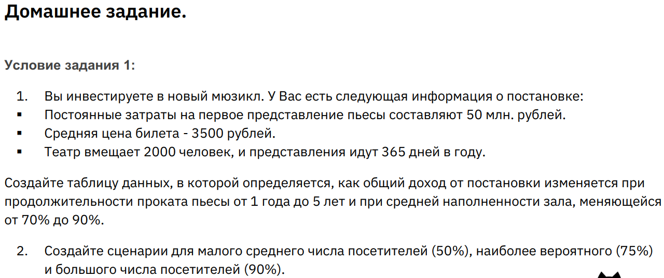
Постоянные затраты | 50,000,000.00 ₽
Цена билета | 3,500.00 ₽ | Прибыль |  | Период
Места | 2000 |  | 1,738.50 ₽ | 1 | 2 | 3 | 4 | 5
Дни | 365 | Наполняемость | 70% | 1,738.50 ₽ | 3,527.00 ₽ | 5,315.50 ₽ | 7,104.00 ₽ | 8,892.50 ₽
Период проката | 1 |  | 75% | 1,866.25 ₽ | 3,782.50 ₽ | 5,698.75 ₽ | 7,615.00 ₽ | 9,531.25 ₽
Наполненность | 70% |  | 80% | 1,994.00 ₽ | 4,038.00 ₽ | 6,082.00 ₽ | 8,126.00 ₽ | 10,170.00 ₽
 |  |  | 85% | 2,121.75 ₽ | 4,293.50 ₽ | 6,465.25 ₽ | 8,637.00 ₽ | 10,808.75 ₽
Прибыль | 1,738.50 ₽ |  | 90% | 2,249.50 ₽ | 4,549.00 ₽ | 6,848.50 ₽ | 9,148.00 ₽ | 11,447.50 ₽

